상품제안서
더블에코보틀 싼 300 | 상품코드: F17722

 |  |  |  |  |  |  | 02-412-0044 | www.easy1.co.kr
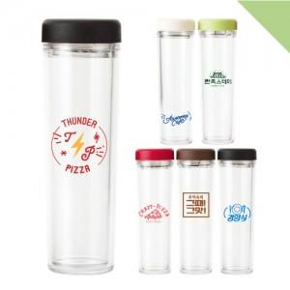

【상세/제작정보】 | 배송비 : 1박스 70개입 7,000원(부가세별도)

【인쇄/포장옵션】 | 실크 / 포장지포장

【공급단가】 | 수량 | 100~ | 300~ | 500~ | 1,000~ | 3,000~
*VAT별도 | 단가 | 3,640원 | 3,580원 | 3,500원 | 3,360원 | 3,220원

【상품 URL】 | https://easy1.co.kr:443/src/goods_detail.php?gdno=17722

